RIESGOS PRESENTES EN MEHM
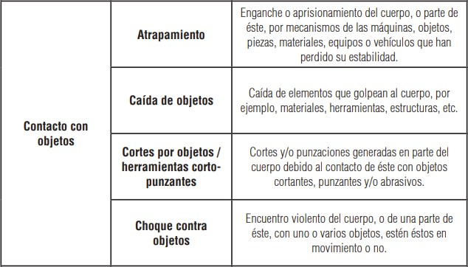
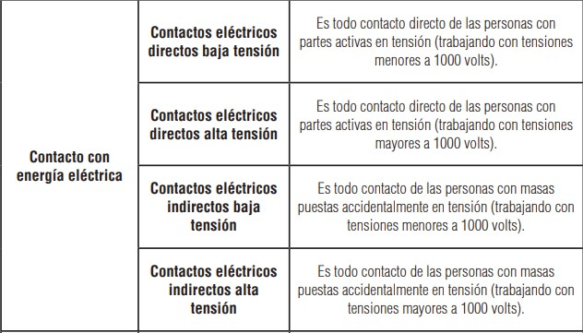
Riesgos de Seguridad comunes en operación y mantención de MEHM

